Verwerkingsmethode
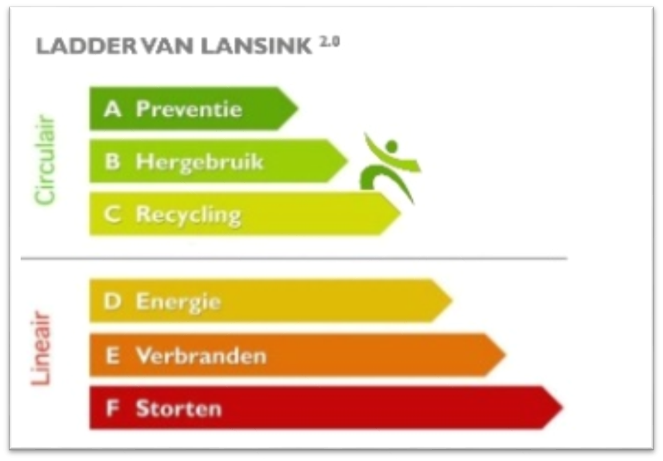
Verwerkingsmethodes
Hergebruik | Re1
Upcycling | Re2
Recycling | Re3
Downcycling | Re4
Verbranden als biobrandstof | EW1
Verbranden met energieterugwinning | EW2
Verbranden als vorm van verwijdering | Br
Storten | St

